Soal 2
 | DEFECT / ISSUE TRACKER

Defect ID | Detected Date | Closed Date | Aging | Duration | Status | Severity | Dev Acceptance | Descriptions | Reported by | Module | Step To Reproduce | Environment | QA update | Dev Update | Developer | Number of fixing | Assigned to | Screen capture
1 | 2024-05-18 | 2024-05-20 | 4 | Still Open | 1-New | 2-High | 1-Accepted | Terjadi Infinity Loading pada saat user terjadi kesalahan input data sehingga aplikasi KasirAja harus dilakukan keluar secara paksa agar user dapat login dengan inputan data yang benar | Ervin | Update Data KasirAja | 1. User membuka aplikasi 2. Input data email 3. Input data password 4. Klik Login 5. Muncul notifikasi "Kredensial yang anda berikan salah" | QA |  |  | BE Developer | 1 | Dev | 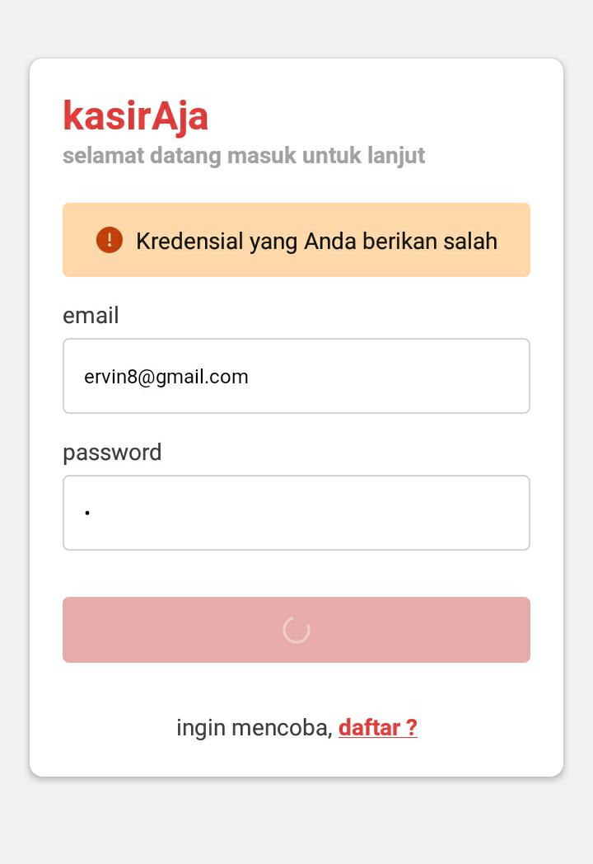
2 | 2024-05-18 | 2024-05-20 | 2 | Still Open | 1-New | 3-Medium | 1-Accepted | Terdapat 2 Fitur yang tidak aktif pada bagian Bluetooth dengan penamaan "Buka" dan "Buka" fitur saat diklik tidak berfungsi dan tidak terpengaruh apa - apa pada aplikasi KasirAja | Ervin | Update Data KasirAja | 1. Login akun KasirAja 2. Klik Profile 3. Klik "Buka" pada halaman Profile | QA |  |  | FE Developer | 2 | Dev
3 | 2024-05-18 | 2024-05-20 | 3 | not yet | 1-New | 2-High | 1-Accepted | Terjadi Error saat akan dilakukan pembayaran dengan menggunakan fitur "Uang Pas" , tidak dapat dilakukan karena muncul pop up "discount" is required padahal user tidak ingin melakukan pembayaran dengan menggunakan diskon | Ervin | Update Data KasirAja | 1. Login akun KasirAja 2. Klik "Kasir" 3. Pilih dan Klik barang yang telah di input (Kaos) 4. Klik "Barang" 5. Klik "Bayar" pada halaman detail order 6. Klik "Uang Pas" | QA |  |  | BE Developer | 3 | Dev
4 | 2024-05-18 | 2024-05-20 | 3 | not yet | 1-New | 2-High | 1-Accepted | Angka pada halaman pembayaran tidak muncul dan terpotong sehingga sulit dilakukan penginputan angka untuk melakukan pembayaran | Ervin | Update Data Agunan Consumer Banking | 1. Login akun KasirAja 2. Klik "Kasir" 3. Pilih dan Klik barang yang telah di input (Kaos) 4. Klik "Barang" 5. Klik "Bayar" pada halaman detail order 6. Klik "Uang Pas" | QA |  |  | FE Developer | 3 | Dev

